Topology
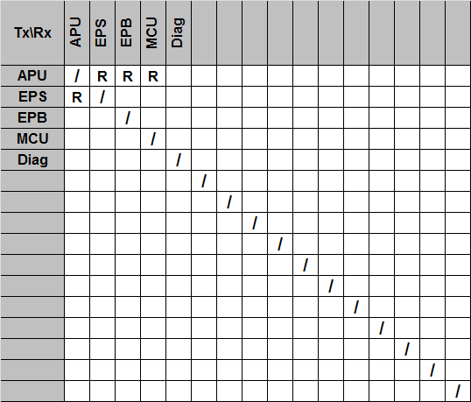
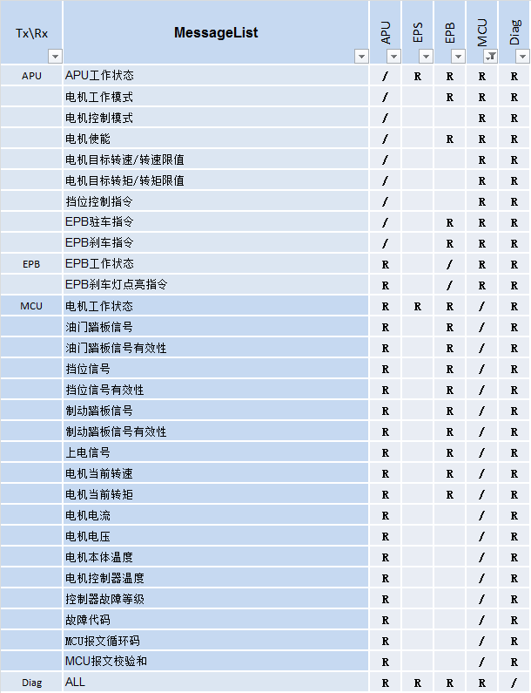

EPB
HMI
EPS
BCM
MCU
VCU
ESC
IPC
IBC
BMS
OBC
DC/DC
APU
GPS
IMU
LiDAR
MiRDAR
UA
Camera
USB
Ethernet
COM
CAN
COM
COM
Diag
No. | Acronyms | Description | 释义
1 | VCU | Vehicle Control Unit
2 | APU | Auto-Pilot Unit
3 | EPS | Electric Power Steering
4 | EPB | Electrical Park Brake
5 | MCU | Moter Control Unit
6 | BCM | Body Controller Module
7 | HMI | Human Machine Interface
8 | BMS | Battery Management System
9 | OBC | On-Board Charger
10 | DC/DC | Direct Current/Direct Current
11 | IPC | Instrument Panel Cluster
12 | ESC | Electronic Stability Control
13 | IBC | Integrated Brake Control
14 | Camera | Camera
15 | LiDAR | Light Detection And Ranging
16 | MiRDAR | Millimeter-wave Radio Detection And Ranging
实线第一期，虚线第二期
17 | GPS | Global Positioning System
18 | IMU | Inertial Measurement Unit
19 | US | Ultrasonic Sensors
20 | Diag | Diagnose Interface

